PROGRAMADE ENTREGA
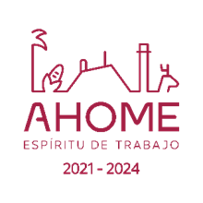

 | DOCUMENTO NUMERO 4 |  |  | Fecha de present: 17-Agosto-2022, 11:00 Hrs
 | CONCURSO POR INVITACION A CUANDO MENOS TRES PERSONAS
PROGRAMA DE ENTREGA
PLAZO EJECUCIÓN 24/08/2022 a el 30 /12/ 2022 129 DIAS NATURALES
ADQUISICIÓN DE CLORO-GAS EN CILINDROS DE 68 KG. DE ACUERDO A ESPECIFICACIONES., INCLUYE EL SUMINISTRO EN ALMACÉN GENERAL UBICADO EN PLANTA COMISIÓN DEL RIO FUERTE.

MES | UNIDAD | CANTIDAD | PRECIO | IMPORTE
AGOSTO | CILINDRO | 25
SEPTIEMBRE | CILINDRO | 100
OCTUBRE | CILINDRO | 100
NOVIEMBRE | CILINDRO | 125
DICIEMBRE | CILINDRO | 100
TOTAL |  | 450 | TOTAL

